Ej. 25
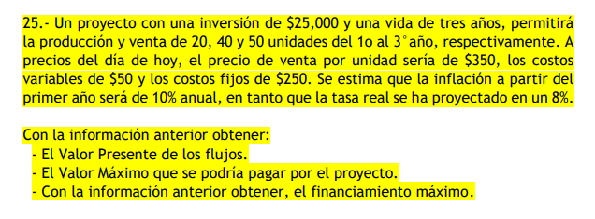
Inflación | 10.00%
Tasa real | 8.00%
Tasa nominal | 18.80%

Inversión | $25,000.00
Venta x unidad | $350.00
Costos variables x unidad | $50.00
Costos fijos | $250.00

Incremento de precios | 1.0000 | 1.1000 | 1.2100 | 1.3310
Año | 0 | 1 | 2 | 3
Unidades |  | 20 | 40 | 50
Inversión | -$25,000.00
Totales Ingresos |  | $7,700.00 | $16,940.00 | $23,292.50
Total Costos |  | -$1,375.00 | -$2,722.50 | -$3,660.25
Costos variables |  | -$1,100.00 | -$2,420.00 | -$3,327.50
Costos fijos |  | -$275.00 | -$302.50 | -$332.75
Flujo | -$25,000.00 | $6,325.00 | $14,217.50 | $19,632.25

Factor Descuento de Valor Presente | 1.0000 | 0.8418 | 0.7085 | 0.5964
Flujo Descontado | -$25,000.00 | $5,324.07 | $10,073.73 | $11,709.03
VPN | $2,106.83
TIR Nominal | 23.20%
TIR Real | 12.00%
Maximo | $27,106.83

